Respuestas Punto 1
Nicolás González Jaramillo y Santiago Ulloa Puyana
Terreno | Valor Tasado en miles de dólares (X) | Mercado (precio de venta en miles de dólares) (Y) | Outliers | D26 |  |  |  |  |  |  |  |  |  | SOLUCIÓN
1 | 156.9 | 201.0 | -1.9 | 0.0 | Resumen
$$Mercado=139,63+0,4135∗Valor Tasado+E_t$$
2 | 171.6 | 202.4 | -1.0 | 0.0 |  |  |  |  |  |  |  |  |  | a.
3 | 148.6 | 200.6 | -2.4 | 0.0 | Estadísticas de la regresión |  |  |  |  |  |  |  |  |  | Intercepto: En promedio, si el valor tasado fuera 0, se espera que el valor del mercado sea de 139.630 dólares.
4 | 184.5 | 216.2 | -2.4 | 0.0 | Coeficiente de correlación múltiple | 0.61316694721 |  |  |  |  |  |  |  |  | Valor Tasado (X): En promedio, un aumento de 1000 dolares en el valor tasado, genera un incremento del valor del mercado de 413 dólares.
5 | 174.8 | 216.7 | -1.6 | 0.0 | Coeficiente de determinación R^2 | 0.37597370515 |  |  |  |  |  |  |  |  | R^2: La variación de los precios del mercado que es explicada por la variación del valor tasado es del 37,6%
6 | 179.4 | 215.3 | -2.2 | 0.0 | R^2 ajustado | 0.35368705177
7 | 174.8 | 203.3 | -0.9 | 0.0 | Error típico | 5.6239743986 |  |  |  |  |  |  |  | b. | 5.8256705283 | 0.0000 | Al realizar la prueba de hipótesis (B1-1)/ee T toma un valor de 5,82 > T_0,05 y por lo tanto se rechaza la hipotesis nula de que B1=1.
8 | 177.1 | 212.1 | -2.4 | 0.0 | Observaciones | 30 |  |  |  |  |  |  |  |  | Adicionalmente, se confirma pues el 1 está fuera del intervalo de confianza del B1 estimado.
9 | 173.0 | 207.9 | -1.9 | 0.0
10 | 166.5 | 207.9 | -2.4 | 0.0 | ANÁLISIS DE VARIANZA |  |  |  |  |  |  |  |  | c. | Se encuentra un valor atípico en la observación 26.
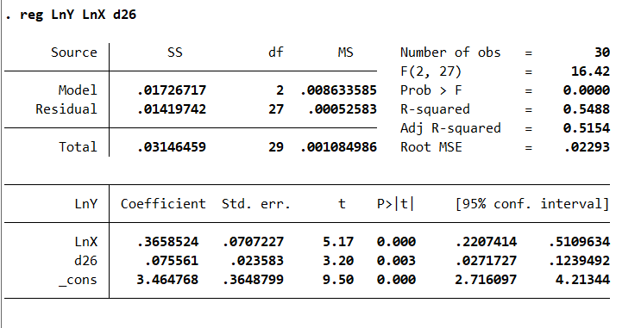
11 | 184.0 | 215.3 | -2.4 | 0.0 |  | Grados de libertad | Suma de cuadrados | Promedio de los cuadrados | F | Valor crítico de F |  |  |  |  |  |  |  |  |  | Pruba | Valor P | Decisión
12 | 175.7 | 210.2 | -2.1 | 0.0 | Regresión | 1 | 533.57968165 | 533.57968165 | 16.869904091 | 0.00031494494778 |  |  |  |  |  |  |  |  |  | White | 0.6859 | No se rechaza Homocedasticidad
13 | 161.5 | 206.1 | -2.4 | 0.0 | Residuos | 28 | 885.61446501 | 31.629088036 |  |  |  |  |  |  |  |  |  |  |  | DW | 2.013 | No exitse autocorrelación de primer orden en los residuos
14 | 174.3 | 211.1 | -2.4 | 0.0 | Total | 29 | 1419.1941467 |  |  |  |  |  |  |  |  |  |  |  |  | BG | 0.912 | No se rechaza H0: no autocorrelación serial.
15 | 182.2 | 218.0 | -1.9 | 0.0 |  |  |  |  |  |  |  |  |  |  |  |  |  |  |  | JB | 0.7332 | No se rechaza normalidad
16 | 170.2 | 203.3 | -1.3 | 0.0 |  | Coeficientes | Error típico | Estadístico t | Probabilidad | Inferior 95% | Superior 95% | Inferior 95,0% | Superior 95,0% |  |  |  |  |  |  | SW | 0.6813 | No se rechaza normalidad
17 | 167.4 | 215.3 | -1.3 | 0.0 | Intercepción | 139.6342832 | 17.547755492 | 7.9573871006 | 1.1483913155E-08 | 103.68933552 | 175.57923087 | 103.68933552 | 175.57923087
18 | 184.9 | 213.4 | -2.0 | 0.0 | Valor Tasado en miles de dólares (X) | 0.41350161379 | 0.10067482934 | 4.1072988802 | 0.00031494494778 | 0.20727857438 | 0.6197246532 | 0.20727857438 | 0.6197246532 |  |  |  |  |  |  | Conclusión: se validan todos los supuestos y tenemos los mejores estimadores linealmente insesgado (MELI).
19 | 170.7 | 208.4 | -2.2 | 0.0
20 | 184.0 | 210.7 | -1.6 | 0.0
21 | 187.7 | 213.4 | -1.8 | 0.0
22 | 173.9 | 204.7 | -1.3 | 0.0 | Análisis de los residuales
23 | 182.6 | 211.1 | -1.8 | 0.0
24 | 189.1 | 226.3 | -1.0 | 0.0 | Observación | Pronóstico Mercado (precio de venta en miles de dólares) (Y) | Residuos | Residuos estándares
25 | 154.1 | 206.5 | -1.9 | 0.0 | 1 | 204.49614634 | -3.4761463353 | -0.62903483821
26 | 165.6 | 223.6 | 0.3 | 1.0 | 2 | 210.58289009 | -8.1828900903 | -1.4807555401
27 | 169.3 | 219.0 | -0.8 | 0.0 | 3 | 201.07235297 | -0.51235297309 | -0.09271412606
28 | 164.2 | 204.2 | -1.9 | 0.0 | 4 | 215.90879088 | 0.29120912403 | 0.052696482413
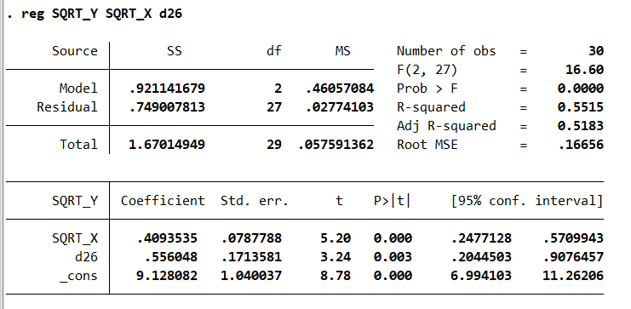
29 | 186.3 | 224.0 | -1.2 | 0.0 | 5 | 211.91436529 | 4.7456347133 | 0.85875831342 |  |  |  |  |  | d. |  |  |  |  |  | Pruba | Valor P | Decisión
30 | 185.4 | 219.4 | -1.9 | 0.0 | 6 | 213.81647271 | 1.4635272898 | 0.26483627649 |  |  |  |  |  |  |  |  |  |  |  | White | 0.6959 | No se rechaza Homocedasticidad
 |  |  |  |  | 7 | 211.91436529 | -8.5943652867 | -1.5552150733 |  |  |  |  |  |  |  |  |  |  |  | DW | 2.009 | No exitse autocorrelación de primer orden en los residuos
 |  |  |  |  | 8 | 212.865419 | -0.80541899845 | -0.14574662874 |  |  |  |  |  |  |  |  |  |  |  | BG | 0.9244 | No se rechaza H0: no autocorrelación serial.
 |  |  |  |  | 9 | 211.15352232 | -3.2335223174 | -0.58513019636 |  |  |  |  |  |  |  |  |  |  |  | JB | 0.6894 | No se rechaza normalidad
 |  |  |  |  | 10 | 208.49057192 | -0.57057192453 | -0.10324928344 |  |  |  |  |  |  |  |  |  |  |  | SW | 0.6603 | No se rechaza normalidad
 |  |  |  |  | 11 | 215.71858013 | -0.43858013362 | -0.079364375601
 |  |  |  |  | 12 | 212.29478677 | -2.0747867714 | -0.37544827956
 |  |  |  |  | 13 | 206.39825376 | -0.31825375874 | -0.05759041258
 |  |  |  |  | 14 | 211.72415454 | -0.58415454439 | -0.10570716071
 |  |  |  |  | 15 | 214.95773716 | 3.0822628358 | 0.5577586549
 |  |  |  |  | 16 | 210.01225786 | -6.6922578633 | -1.2110144212
 |  |  |  |  | 17 | 208.87099341 | 6.4090065908 | 1.1597579719
 |  |  |  |  | 18 | 216.09900162 | -2.6590016183 | -0.48116635247
 |  |  |  |  | 19 | 210.20246861 | -1.8224686056 | -0.32978940871
 |  |  |  |  | 20 | 215.71858013 | -5.0385801336 | -0.91176899172
 |  |  |  |  | 21 | 217.24026607 | -3.8002660724 | -0.68768674372
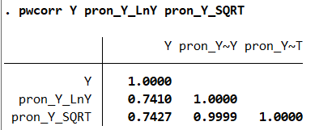
 |  |  |  |  | 22 | 211.5339438 | -6.833943802 | -1.2366535581 |  |  |  |  |  | e. |  |  |  |  | El modelo que ajusta mejor los pronósticos a los valores reales es el modelo de raiz de Y del literal d.
 |  |  |  |  | 23 | 215.14794791 | -4.0079479066 | -0.72526833448
 |  |  |  |  | 24 | 217.8108983 | 8.5091017006 | 1.5397859858
 |  |  |  |  | 25 | 203.35488188 | 3.1851181188 | 0.57637109238
 |  |  |  |  | 26 | 208.11015044 | 15.44984956 | 2.7957665418
 |  |  |  |  | 27 | 209.63183638 | 9.3281636214 | 1.688001404
 |  |  |  |  | 28 | 207.53951821 | -3.2995182128 | -0.59707265028
 |  |  |  |  | 29 | 216.66963385 | 7.3503661547 | 1.330104069
 |  |  |  |  | 30 | 216.28921236 | 3.1307876393 | 0.56653958327 |  |  |  |  |  | f. | X0 | 184.920 |  | Se estima que, en promedio y manteniendo lo demás constante, para un valor tasado de 184920 dólares, el valor en el mercado promedio es de 215934 dólares dentro de un intervalo de confianza al 95% de (215843, 216025).
 |  |  |  |  |  |  |  |  |  |  |  |  |  |  | Y0 ajustado | 215.934
 |  |  |  |  |  |  |  |  |  |  |  |  |  |  | alpha | 0.050
 |  |  |  |  |  |  |  |  |  |  |  |  |  |  | n | 30.000
 |  |  |  |  |  |  |  |  |  |  |  |  |  |  | S | 0.167
 |  |  |  |  |  |  |  |  |  |  |  |  |  |  | Media | 174.003
 |  |  |  |  |  |  |  |  |  |  |  |  |  |  | Sxx | 3120.649
 |  |  |  |  |  |  |  |  |  |  |  |  |  |  | T | 2.048
 |  |  |  |  |  |  |  |  |  |  |  |  |  |  | Li | 215.843
 |  |  |  |  |  |  |  |  |  |  |  |  |  |  | Ls | 216.025

